상품제안서
MOCO 프리미엄 웰컴키트 B | 상품코드: S44822

 |  |  |  |  |  |  | 02-713-8555 | www.synergygift.co.kr
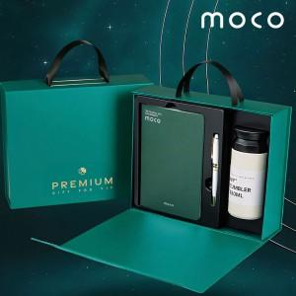 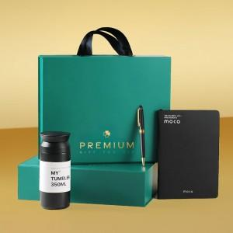 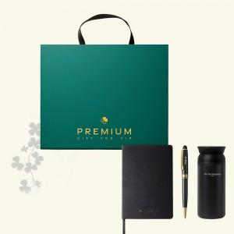

【상세/제작정보】 | <p><span style="font-size: 18.6667px;">※ 기본 노트 불박 / 볼펜 + 텀블러 레이저 인쇄</span>​</p>

【인쇄/포장옵션】 | 노트+볼펜+텀블러 / 포장불가능

【공급단가】 | 수량 | 30~ | 100~ | 300~ | 500~ | 1,000~
*VAT별도 | 블랙 | 15,700원 | 14,630원 | 14,100원 | 13,770원 | 13,530원
 | 그린&화이트 | 15,700원 | 14,630원 | 14,100원 | 13,770원 | 13,530원

【상품 URL】 | https://www.synergygift.co.kr:443/src/goods_detail.php?gdno=44822

